상품제안서
로네펠트 프리미엄 명차 36p | 상품코드: S11315

 |  |  |  |  |  |  | 02-713-8555 | www.synergygift.co.kr
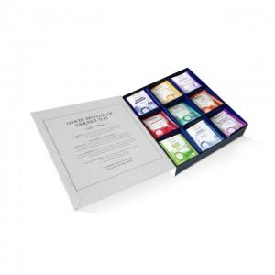

【상세/제작정보】 | <p><span style="font-size: 14pt;">※ 9종류의 티벨롭으로 각 4개씩 총 36p로 구성되어 있습니다.</span></p>

【인쇄/포장옵션】 | 스티커 / 포장지포장

【공급단가】 | 수량 | 20~ | 100~ | 500~ | 1,000~ | 2,000~
*VAT별도 | 단가 | 37,810원 | 29,540원 | 27,890원 | 27,180원 | 26,940원

【상품 URL】 | https://www.synergygift.co.kr:443/src/goods_detail.php?gdno=3507

